Лист1
 | Задача 1
 | Проект, требующий 700 усл. ден. ед. начальных инвестиций приносит прибыль 1000 усл. ден. ед. через два года.
 | Годовая банковская процентная ставка равна 12%. Определить текущую ценность проекта (NPV) и внутреннюю норму прибыли (IRR)

 | Решение:
 | Год | 0 | 1 | 2 | NPV | IRR
 | Платёж | -700 | 0 | 1000 | 97.19 | 19.52% | Проект эффективный

 | Задача 2
 | Поток платежей по проекту с начальными инвестициями (в 0-й момент времени) в 1000 усл. ден. ед.,
 | начиная с конца первого года представлен следующими элементами:
 | -200; 300; 600; 700; 500.
 | Известно, что внутренняя норма прибыли альтернативных проектов с таким же финансовым риском, как у данного проекта, равна 17%.
 | Определить чистую текущую стоимость и внутреннюю норму доходности данного проекта.

 | Решение:
 | Год | 0 | 1 | 2 | 3 | 4 | 5 | NPV | IRR
 | Платёж | -1000 | -200 | 300 | 600 | 700 | 500 | 24.45 | 17.72%

 | Задача 3
 | Инвестиционный проект требует 10 тыс. долл и обещает доход в 10800 долл. в конце периода.
 | Предполагается, что нет никакой неопределённости и никаких налогов. Проект на 20% финансируется
 | заёмным капиталом под ставку 6%. Для оценки проекта используется ставка дисконтирования,
 | превышающая стоимость заёмного капитала на 1%. На основе этих данных определите
 | денежные потоки по проекту, а также заёмного и акционерного капитала и заполните соответствующую таблицу:

 | Денежные потоки | Период |  | NPV (7%) | IRR
 |  | 0 | 1
 | По проекту | -10000 | 10800 | 93.46 | 8%
 | Заемного капитала | 2000 | -2120 | 18.69 | 6%
 | Акционерного капитала | -8000 | 8680 | 112.15 | 8.5%
 | Знак минус означает, что деньги отдаём |  |  | 112.15

 | Задача 4
 | У компании имеется четыре инвестиционных проекта, каждый из которых вполне приемлем, но принять можно только один.
 | Данные о пректах представлены следующими потоками платежей (см. таблицу ниже). Требуется оценить целесообразность выбора
 | одного из них по критерию:
 | а) чистого приведённого дохода (NPV);
 | б) внутренней гормы прибыли (IRR);
 | в) дисконтированного срока окупаемости (Tок), если цена капитала 12%.

 | Год | Проект 1 | Проект 2 | Проект 3 | Проект 4
 | 0 | -1200 | -1200 | -1200 | -1200
 | 1 | 0 | 100 | 300 | 300
 | 2 | 100 | 300 | 450 | 900
 | 3 | 250 | 500 | 500 | 500
 | 4 | 1200 | 600 | 600 | 250
 | 5 | 1300 | 1300 | 700 | 100
 | NPV | 557.94 | 603.30 | 560.99 | 356.84 | NPV в конце 5-го года
 | IRR | 22.67% | 24.99% | 27.07% | 25.33%
 | Т ок | 4<5 | 4<5 | 3<4 | 2<3 | Эта строка заполняется после заполнения трёх строк ниже
 | NPV (2) | -1120.28 | -871.56 | -573.41 | -214.67 | NPV в конце 2-го года
 | NPV (3) | -942.34 | -515.67 | -217.52 | 141.22 | NPV в конце 3-го года
 | NPV (4) | -179.71 | -134.36 | 163.80 | 300.10 | NPV в конце 4-го года

 | Задача 5
 | Рассматриваются два альтернативных проекта. Требуется найти точку Фишера и сделать выбор при r=8% и при r=15%
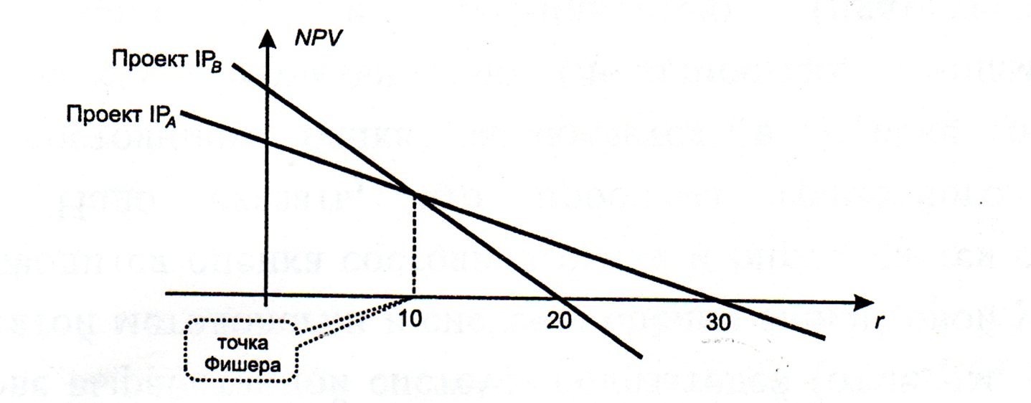
 | Проект | Инвестиции | Денежный поток по годам |  |  | IRR, %
 |  |  | 1 | 2 | 3
 | Проект А | -100 | 90 | 45 | 9 | 30.0%
 | Проект Б | -100 | 10 | 50 | 100 | 20.4%
 | Приростной поток (Б-А) | 0 | -80 | 5 | 91 | 9.8%
 |  | 0 | 80 | -5 | -91 | 9.8%
 | При ставке 8% выбираем проект | Б
 | При ставке 15% выбираем проект | А

 | Задача 6
 | Имеются два альтернативных проекта, информация по потокам платежей которых представлена в табл. ниже.
 | Сравнить эти проекты по предпочтительности в зависимости от численного значения альтернативной ставки.
 |  |  |  |  |  | IRR
 | Проект А | -740 | 280 | 340 | 350 | 14.27%
 | Проект Б | -800 | 320 | 340 | 380 | 13.91%
 | Приростной поток | 60 | -40 | 0 | -30 | 8.86%
 | Диапазон | Вывод
1) | (0%; 8,86%) | Проект Б приоритетнее
2) | Точка Фишера - 8,86 % | Равноценны
3) | (8,86%; 13,91%] | Проект А приоритетнее
4) | (13,91%; 14,27%] | Проект А безальтернативный (проект Б неэфф)
5) | (14,27%; +∞) | Оба проекта неэфф

